ТРАФАРЕТ
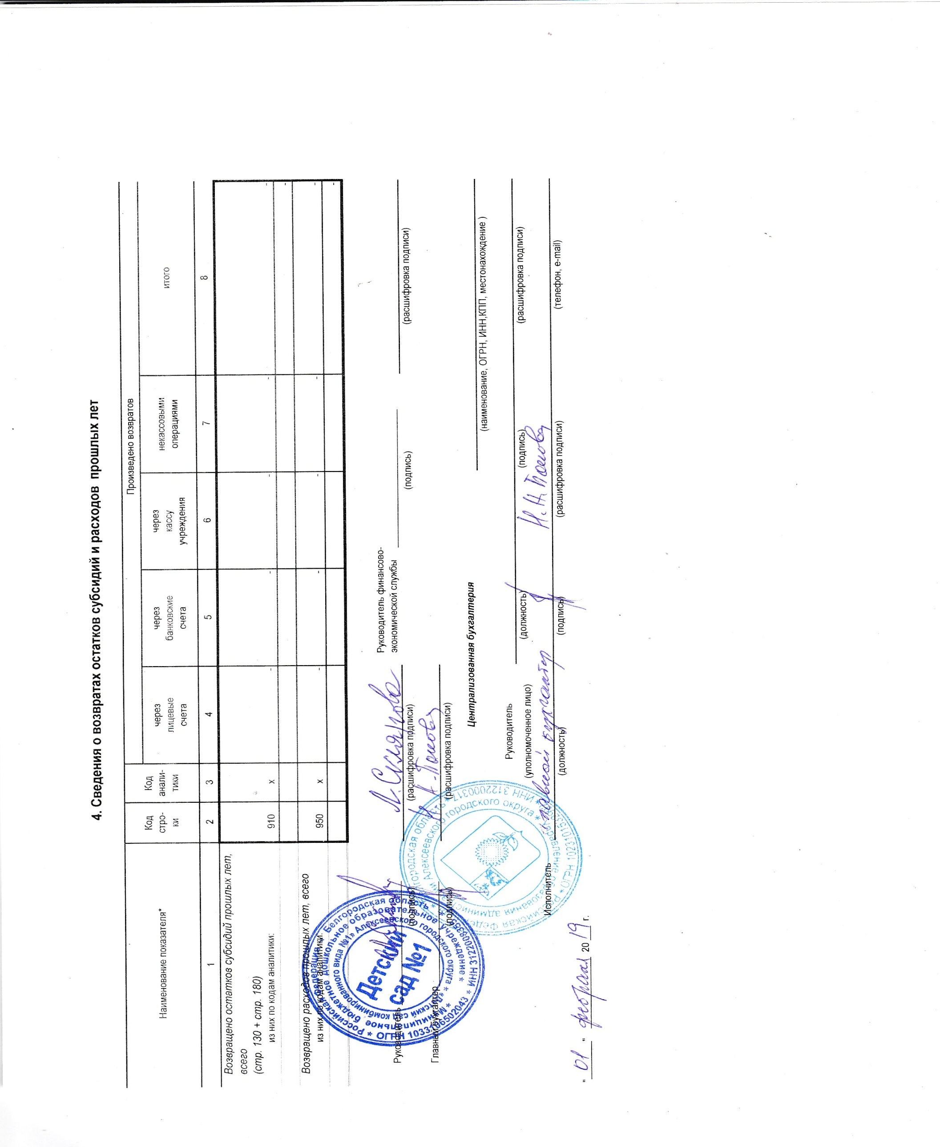
ОТЧЕТ
ОБ ИСПОЛНЕНИИ УЧРЕЖДЕНИЕМ ПЛАНА ЕГО ФИНАНСОВО-ХОЗЯЙСТВЕННОЙ ДЕЯТЕЛЬНОСТИ |  |  |  |  |  |  |  |  | КОДЫ
 |  |  |  |  |  |  |  | Форма по ОКУД | 0503737
 | на |  |  | 01 января 2019 г. |  |  |  | Дата | 2019-01-01
Учреждение | Детский сад №1 |  |  |  |  |  |  | по ОКПО
Обособленное подразделение
Учредитель | Управление образования администрации Алексеевского района |  |  |  |  |  |  | по ОКТМО | 14605101
Наименование органа, осуществля- |  |  |  |  |  |  |  | по ОКПО
ющего полномочия учредителя |  |  |  |  |  |  |  | Глава по БК
Вид финансового обеспечения (деятельности) | 4.субсидия на выполнение государственного (муниципального) задания
Периодичность: квартальная, годовая
Единица измерения: руб |  |  |  |  |  |  |  | по ОКЕИ | 383
 | 1. Доходы учреждения
Наименование показателя | Код стро- ки | Код анали- тики | Утверждено плановых назначений | Исполнено плановых назначений |  |  |  |  | Не исполнено
 |  |  |  | через лицевые счета | через банковские счета | через кассу учреждения | некассовыми операциями | итого | плановых назначений

1 | 2 | 3 | 4 | 5 | 6 | 7 | 8 | 9 | 10
Доходы - всего (стр. 030 + стр. 040 + стр. 050 + стр. 060 + стр. 090 + стр. 100) | 010 |  | 6,657,697.88 | 6,542,777.12 | - | - | - | 6,542,777.12
ДОХОДЫ ОТ ОКАЗАНИЯ ПЛАТНЫХ УСЛУГ (РАБОТ) И КОМПЕНСАЦИИ ЗАТРАТ | 040 | 130 | 6,657,697.88 | 6,542,777.12 | - | - | - | 6,542,777.12 | -

 | 2. Расходы учреждения |  |  |  |  |  |  |  | Форма 0503737 с.2
Наименование показателя | Код стро- ки | Код анали- тики | Утверждено плановых назначений | Исполнено плановых назначений |  |  |  |  | Не исполнено
 |  |  |  | через лицевые счета | через банковские счета | через кассу учреждения | некассовыми операциями | итого | плановых назначений

1 | 2 | 3 | 4 | 5 | 6 | 7 | 8 | 9 | 10
Расходы - всего (стр. 100 + стр. 200 + стр. 300 + стр. 400 + стр. 600 + стр. 800) в том числе: | 200 | х | 6,714,148.21 | 6,503,962.79 | - | - 4,000.00 | - | 6,499,962.79 | -
РАСХОДЫ НА ВЫПЛАТЫ ПЕРСОНАЛУ В ЦЕЛЯХ ОБЕСПЕЧЕНИЯ ВЫПОЛНЕНИЯ ФУНКЦИЙ ГОСУДАРСТВЕННЫМИ (МУНИЦИПАЛЬНЫМИ) ОРГАНАМИ, КАЗЕННЫМИ УЧРЕЖДЕНИЯМИ, ОРГАНАМИ УПРАВЛЕНИЯ ГОСУДАРСТВЕННЫМИ ВНЕБЮДЖЕТНЫМИ ФОНДАМИ (стр. 110 + стр. 130) |  | 100 | 5,754,520.35 | 5,656,776.68 | - | - 4,000.00 | - | 5,652,776.68 | -
РАСХОДЫ НА ВЫПЛАТЫ ПЕРСОНАЛУ КАЗЕННЫХ УЧРЕЖДЕНИЙ (стр. 111 + стр. 112 + стр. 113 + стр. 119) |  | 110 | 5,754,520.35 | 5,656,776.68 | - | - 4,000.00 | - | 5,652,776.68 | -
Фонд оплаты труда учреждений |  | 111 | 4,422,000.72 | 4,349,738.21 | - | - 4,000.00 | - | 4,345,738.21 | -
Взносы по обязательному социальному страхованию на выплаты по оплате труда работников и иные выплаты работникам учреждений |  | 119 | 1,332,519.63 | 1,307,038.47 | - | - | - | 1,307,038.47 | -
ЗАКУПКА ТОВАРОВ, РАБОТ И УСЛУГ ДЛЯ ОБЕСПЕЧЕНИЯ ГОСУДАРСТВЕННЫХ (МУНИЦИПАЛЬНЫХ) НУЖД (стр. 220 + стр. 240) |  | 200 | 900,678.86 | 788,237.11 | - | - | - | 788,237.11 | -
ИНЫЕ ЗАКУПКИ ТОВАРОВ, РАБОТ И УСЛУГ ДЛЯ ОБЕСПЕЧЕНИЯ ГОСУДАРСТВЕННЫХ (МУНИЦИПАЛЬНЫХ) НУЖД (стр. 241 + стр. 243 + стр. 244 + стр. 245) |  | 240 | 900,678.86 | 788,237.11 | - | - | - | 788,237.11 | -
Прочая закупка товаров, работ и услуг |  | 244 | 900,678.86 | 788,237.11 | - | - | - | 788,237.11 | -
ИНЫЕ БЮДЖЕТНЫЕ АССИГНОВАНИЯ (стр. 810 + стр. 830 + стр. 850 + стр. 860) |  | 800 | 58,949.00 | 58,949.00 | - | - | - | 58,949.00 | -
УПЛАТА НАЛОГОВ, СБОРОВ И ИНЫХ ПЛАТЕЖЕЙ (стр. 851 + стр. 852 + стр. 853) |  | 850 | 58,949.00 | 58,949.00 | - | - | - | 58,949.00 | -
Уплата налога на имущество организаций и земельного налога |  | 851 | 58,199.00 | 58,199.00 | - | - | - | 58,199.00 | -
Уплата прочих налогов, сборов |  | 852 | 750.00 | 750.00 | - | - | - | 750.00 | -

Результат исполнения (дефицит / профицит) (стр. 010 - стр. 200) | 450 | х | - 56,450.33 | 38,814.33 | - | 4,000.00 | - | 42,814.33 | х

 | 3. Источники финансирования дефицита средств учреждения |  |  |  |  |  |  |  | Форма 0503737 с.3
Наименование показателя | Код стро- ки | Код анали- тики | Утверждено плановых назначений | Исполнено плановых назначений |  |  |  |  | Не исполнено
 |  |  |  | через лицевые счета | через банковские счета | через кассу учреждения | некассовыми операциями | итого | плановых назначений

1 | 2 | 3 | 4 | 5 | 6 | 7 | 8 | 9 | 10
Источники финансирования дефицита средств - всего (стр. 520 + стр.590+ стр. 620 + стр. 700 + стр. 730 + стр. 820 + стр. 830); (стр. 500 = - стр. 450) в том числе: | 500 |  | 56,450.33 | - 38,814.33 | - | - 4,000.00 | - | - 42,814.33 | 99,264.66
Внутренние источники (стр. 171 + стр. 520 + стр. 620 + стр. 540 + стр. 640 + стр. 710 + стр. 810) из них: | 520 |  | - | - | - | - | - | - | -
 |  |  |  |  |  |  |  | -
Движение денежных средств (стр. 591 + стр.592) | 590 | x | - | - | - | - | - | - | -
поступление денежных средств прочие | 591 | 510 |  |  |  |  |  | -
выбытие денежных средств | 592 | 610 |  |  |  |  |  | -
Внешние источник из них: | 620 |  | - | - | - | - | - | - | -
 |  |  |  |  |  |  |  | -
 |  |  |  |  |  |  |  |  | Форма 0503737 с.4
Наименование показателя | Код стро- ки | Код анали- тики | Утверждено плановых назначений | Исполнено плановых назначений |  |  |  |  | Не исполнено
 |  |  |  | через лицевые счета | через банковские счета | через кассу учреждения | некассовыми операциями | итого | плановых назначений

1 | 2 | 3 | 4 | 5 | 6 | 7 | 8 | 9 | 10
Изменение остатков средств | 700 | x | 56,450.33 | - 42,814.33 | - | - | - | - 42,814.33 | 99,264.66
увеличение остатков средств, всего (-) | 710 | 510 | - | - 6,547,017.59 | - 4,000.00 | - 4,000.00 | - | - 6,555,017.59 | х
уменьшение остатков средств, всего (+) | 720 | 610 | - | 6,504,203.26 | 4,000.00 | 4,000.00 | - | 6,512,203.26 | х
Изменение остатков по внутренним оборотам средств учреждения (стр. 731 + стр.732) в том числе: | 730 | x | - | 4,000.00 | - | - 4,000.00 | - | - | -
увеличение остатков средств учреждения (+) | 731 | 510 | - | 4,000.00 | 4,000.00 | - | - | 8,000.00 | х
уменьшение остатков средств учреждения (-) | 732 | 610 | - | - | - 4,000.00 | - 4,000.00 | - | - 8,000.00 | х
Изменение остатков по внутренним расчетам (стр. 821 + стр. 822) в том числе: | 820 | x | - | - | - | - | - | - | -
увеличение остатков по внутренним расчетам (Кт 030404510) (+) | 821 |  |  |  |  |  |  | - | -
уменьшение остатков по внутренним расчетам (Дт 030404610) (-) | 822 |  |  |  |  |  |  | - | -
Изменение остатков расчетов по внутренним привлечениям средств (стр. 831 + стр. 832) в том числе: | 830 | x | - | - | - | - | - | - | -
увеличение расчетов по внутреннему привлечению остатков средств (Кт 030406000) (+) | 831 |  |  |  |  |  |  | - | -
уменьшение расчетов по внутреннему привлечению остатков средств (Дт 030406000) (-) | 832 |  |  |  |  |  |  | - | -

